Convenios
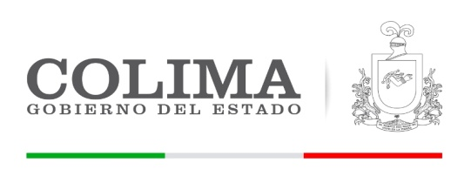
GOBIERNO DEL ESTADO DE COLIMA
SECRETARIA DE PLANEACION Y FINANZAS
DIRECCION GENERAL DE INGRESOS

Convenios enero a marzo 2018

 | Descripcion | Dev+Rec
CLAVE | TOTAL CONVENIOS ENERO A MARZO 2018 | 382,479,027.38
8300 | CONVENIOS | 382,479,027.38
8301 | SECRETARÍA DE EDUCACIÓN | 68,730,229.54
8301 | PROGRAMA ESCUELAS DE TIEMPO COMPLETO | 53,717,367.64
8301 | PROGRAMA NACIONAL DE BECAS | 515,463.20
8301 | PROGRAMA PARA LA INCLUSIÓN Y EQUIDAD EDUCACION | 235,717.70
8301 | PROGRAMA DE FORTALECIMIENTO DE LA CALIDAD | 2,048,275.76
8301 | PROGRAMA NACIONAL DE INGLÉS | 5,176,495.19
8301 | PROGRAMA NACIONAL DE CONVIVENCIA ESCOLAR | 401,447.00
8301 | PROGRAMA PARA EL DESARROLLO PROFESIONAL | 5,733,677.10
8301 | RAMO 11 IEEA | 901,785.95
8302 | SECRETARÍA DE SALUD | 85,382,383.85
8302 | AFASPE | 45,278,278.09
8302 | CUOTA SOCIAL | 22,632,587.91
8302 | CUOTA SOCIAL | 17,471,517.85
8307 | SECRETARIA DE HACIENDA Y CRÉDITO PÚBLICO | 210,200,000.00
8307 | FORTALECIEMIENTO FINANCIERO 1 | 200,000,000.00
8307 | FONDO PARA EL FORTALECIEMIENTO FINANCIERO | 10,200,000.00
8309 | SECRETARÍA DE GOBERNACIÓN | 5,388,545.00
8309 | PROGRAMA NACIONAL DE PREVENCION DEL DELITO | 5,388,545.00
8310 | SECRETARIA DE DESARROLLO RURAL | 784,536.00
8303 | PROGRAMA DE PRODUCCIÓN DE PLANTA FORESTAL | 369,600.00
8303 | PROGRAMA DE INCENDIOS FORESTALES | 414,936.00
8311 | INSTITUTO NACIONAL DEL EMPRENDEDOR | 5,993,332.99
8311 | SISTEMA INTEGRAL IMPLEMENTACION MLR | 687,500.00
8311 | PROGRAMA DE IMPULSO A LA COMPETIVIDAD | 3,136,125.00
8311 | PROGRAMA INTEGRAL PARA LA PROFESIONALIZACION | 1,100,000.00
8311 | EQUIPAMIENTO DEL REGISTRO PUBLICO DEL COMERCIO | 1,069,707.99
8315 | SISTEMA NACIONAL PARA EL DESARROLLO INTEGRAL DE LA FAMILIA | 6,000,000.00
8315 | RAMO XII PROGRAMA DE APOYOS PARA LA PROT | 6,000,000.00

